Sheet1
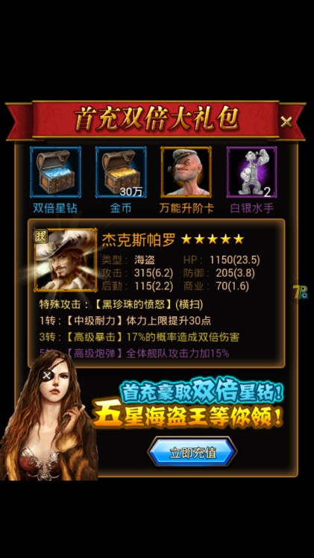
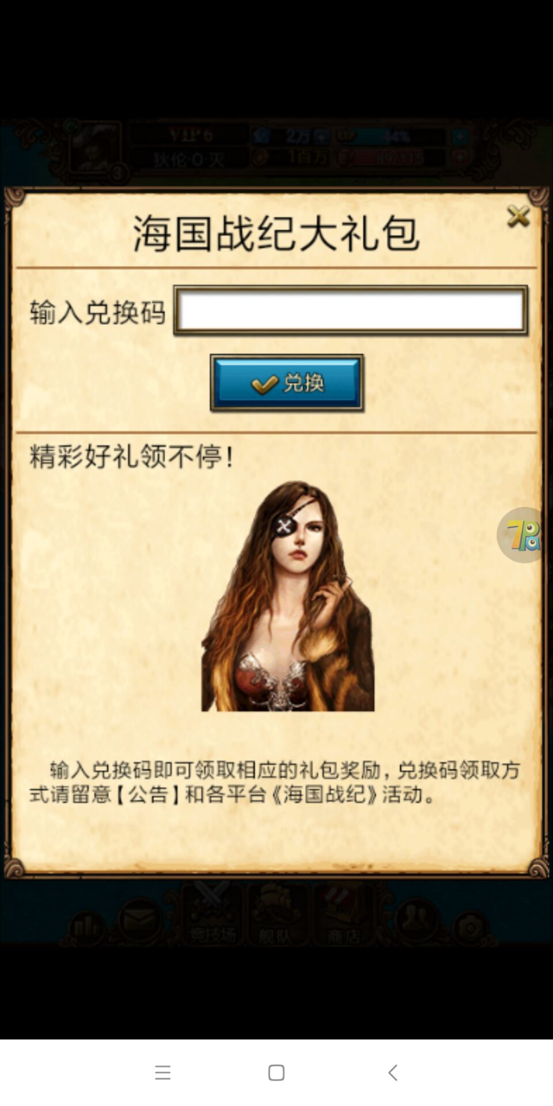


 |  |  | 充值到账， 首充礼包不能领取，且再次登陆首充界面消失了。 |  | 礼包兑换海国战纪修改，加载页面也修改一下

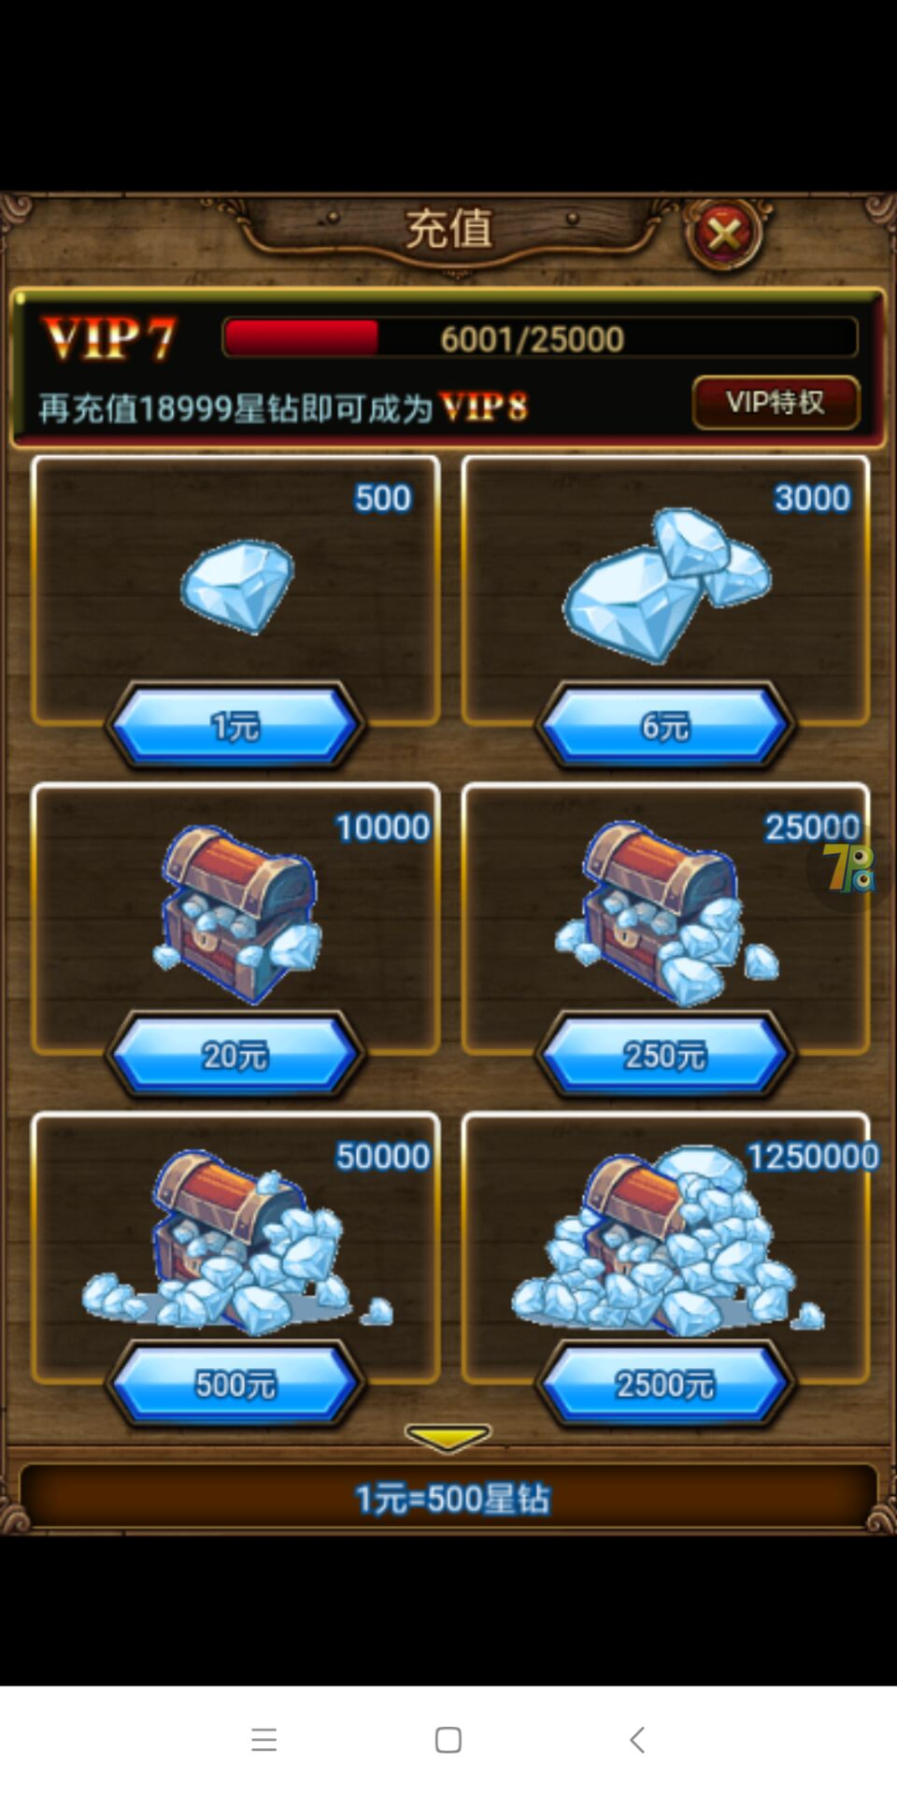

充值比例1:500,250跟500的档位比例只有100； 没有标注首次充值双倍；

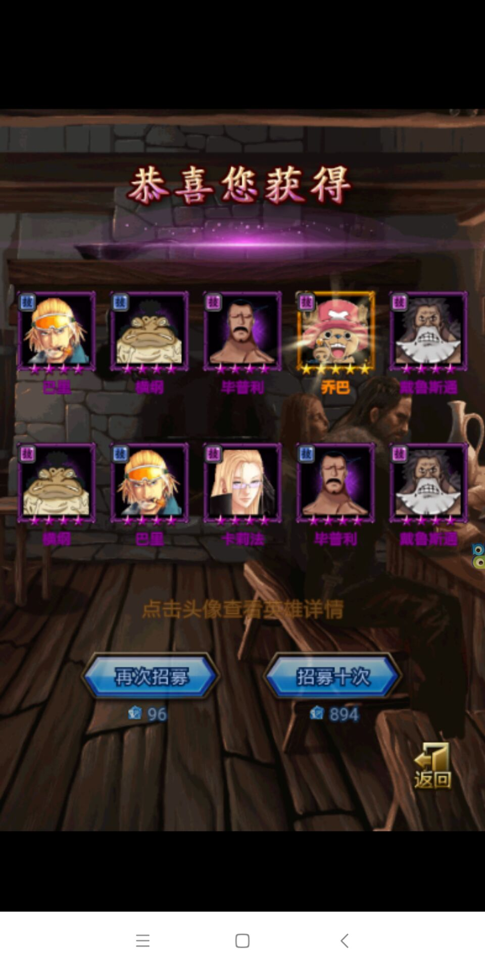
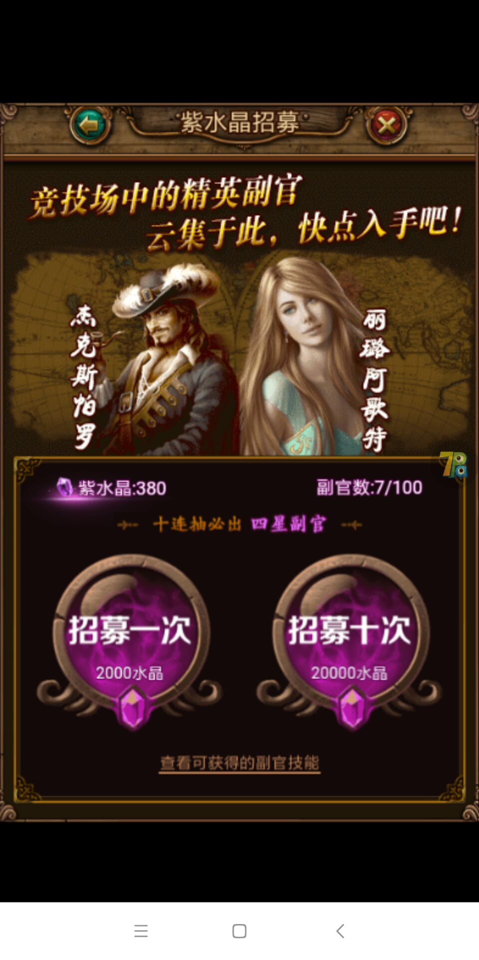

 |  | 十连价格错误，酒馆的更改正确了，活动特殊副官没改，外面标注的价格改了，但实际招募的还是没改过的消耗价格 紫水晶招募价格是否有进行提升？引导阶段会卡住，原因是水晶不够

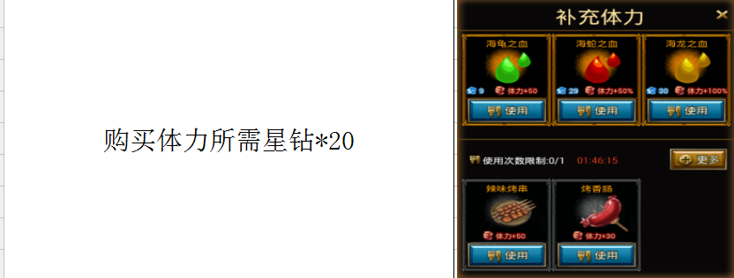
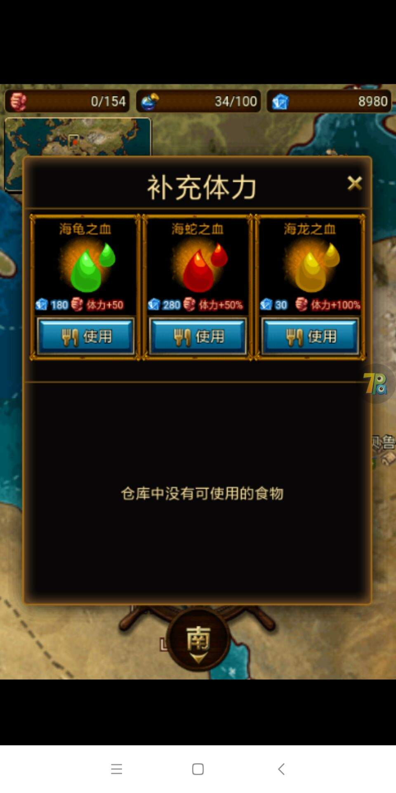

 |  |  |  | 体力消耗最后面的海龙之血价格标注没修改，购买扣除600是正确的

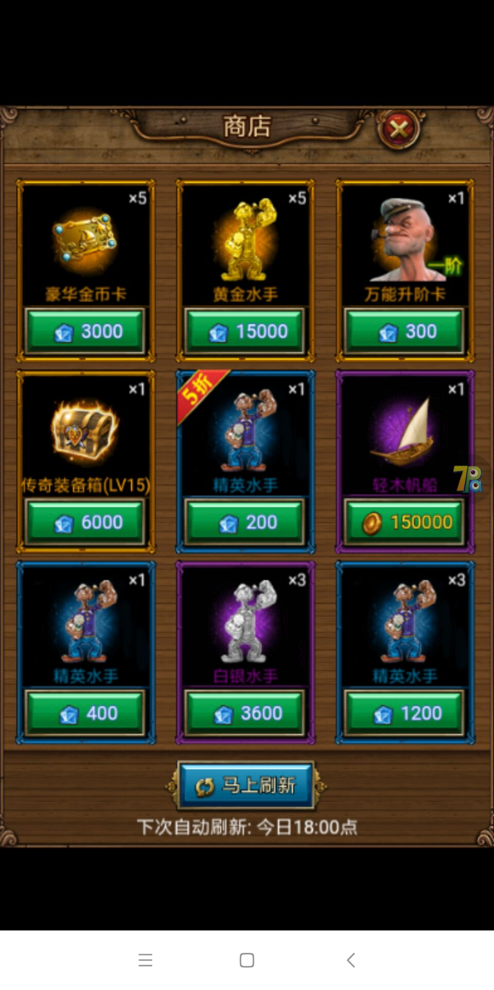
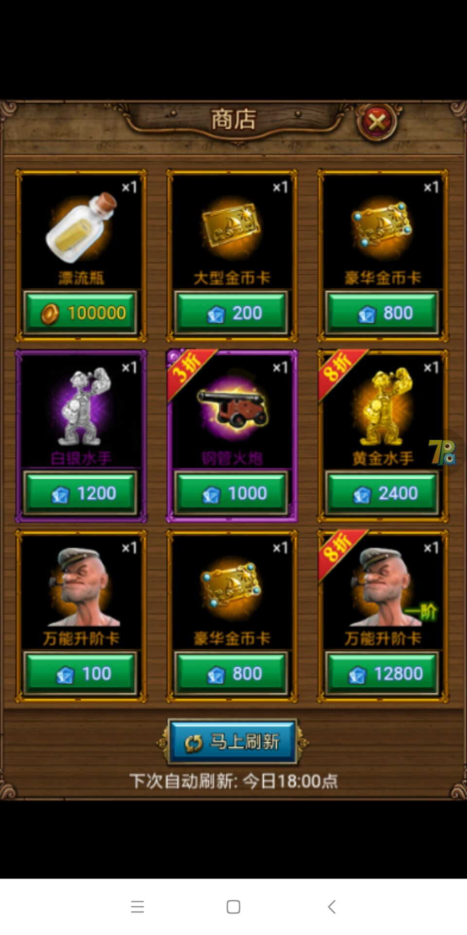

 | 商店价格问题：有些物品没进行修改，有些修改了。而且有时候刷新之后重新进商店，商店物品会显示没刷新之前的。

 | SDK问题： 修改密码不会跳出提示重新登录，但不会强制退出可以正常游戏； 创建角色后台不会生成相应角色信息；

